Sheet1 (2)
病理検査依頼状

医療機関名
住所
電話番号 |  |  |  |  |  |  |  |  |  |  |  |  | アドレス
院長名 |  |  |  |  |  |  |  |  |  |  |  |  | 担当医名
患者氏名 |  |  |  |  |  |  |  |  |  |  |  |  |  |  |  |  |  |  |  | 年齢 |  | 歳
傷病名
臨床診断
病変の色 |  |  |  |  | 赤 |  | 白 |  | 黒 | 喫煙習慣： |  |  |  | 有 | （ |  | 年 | ） |  | 過去に有り |  | 無
病変に当たっているもの |  |  |  |  |  |  |  | 無
 | 有 | （ | 義歯 |  |  | Ｂｒ |  |  | クラウン |  | 歯の鋭縁部 |  |  |  |  | その他 |  |  |  |  |  | ）
切除日 |  |  |  | 令和 |  |  |  | 年 |  | 月 |  | 日 | 切除から固定までの時間
提出臓器
切除の部位及び方法
固定の方法 |  |  |  |  | ホルマリン |  |  |  |  | その他（ |  |  |  |  |  |  |  |  |  |  |  | ）
感染症の有無 |  |  |  |  | 有（ |  |  |  |  |  |  |  |  |  |  |  |  |  |  | ） | 無
臨床的経過並びに所見 |  |  |  |  |  |  |  |  |  |  |  |  |  |  |  |  |  |  | 切除部位を図示すること
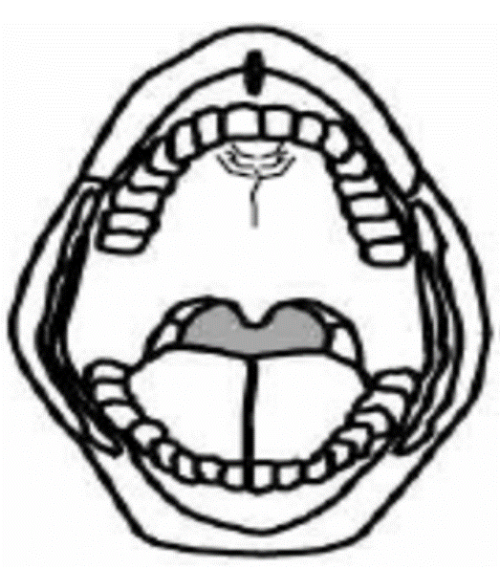

組織検査の主眼
備考：

